algo-choix-ensemble-valeurs
Algorithme de choix des indices des valeurs pseudo-aléatoires

Ajouter toutes les valeurs restantes de lowPriorities à newChoices

Non
Recevoir en paramètre le tableau des indices des dernières valeurs choisies
(lastChoices)
Est-on à un élément de valeur égale à priority et d'indice inférieur à "target" ?

Enlever un élément de maxOfLowPriorities et l'ajouter à newChoices
Oui

Non
Créer un tableau vide newChoices
Enlever l'élément de lowPrioritiesWithoutMax ayant la plus grande valeur et l'ajouter à newChoices
Oui
Est-on soit à l'élément "source", soit à un indice inférieur à "target" ?

Y-a-t-il un autre élément dans lastChoices ?
lastChoices est-il vide ?
Oui
Renvoyer le tableau newChoices

Non
Non
Non
Ajouter cette valeur à newChoices
Oui
La valeur de cet élément est-elle supérieure à priority ?
Oui
Ce tableau est-il ordonné par ordre croissant ?
Non
Créer un tableau listant les différents ordres de priorité de lastChoices, triés par ordre croissant
(priorityOrders)

Aller à l'élément suivant de lastChoices
Oui
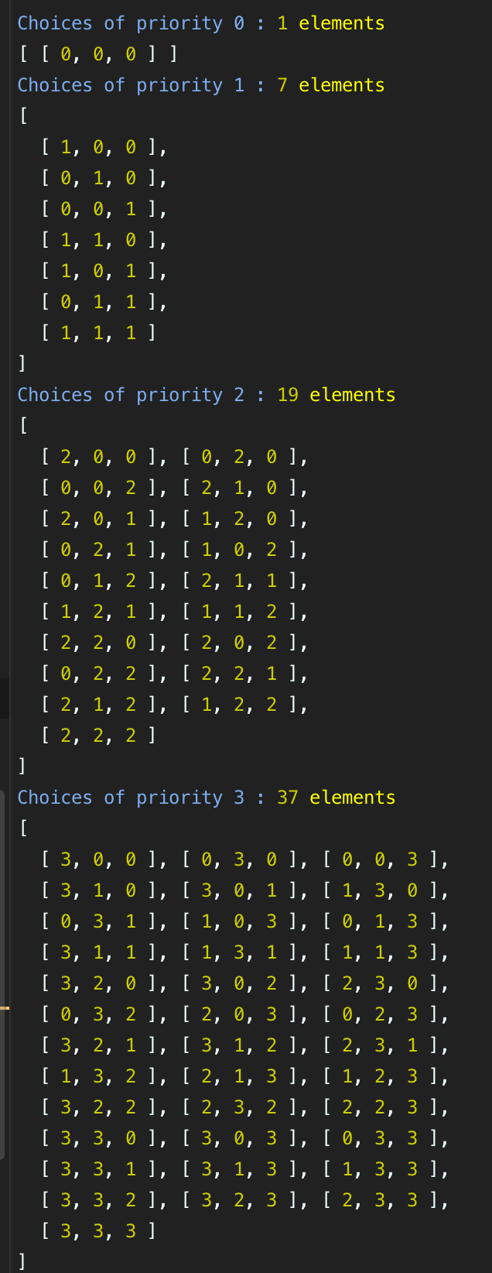

Parcourir lastChoices
Aller au premier élément de priorityOrders

Récupérer la valeur minimale du tableau
(minChoice)

Trier toutes les valeurs par ordre décroissant et les mettre dans newChoices

Scinder lowPriorities en deux :
* maxOfLowPriorities
* lowPrioritiesWithoutMax

Affecter la valeur de cet élément à priority
Remplacer l'une des valeurs du tableau égale à minChoice par
minChoice + 1

Récupérer l'indice correspondant à cet emplacement du tableau. Il correspond à la "source" à partir de laquelle "décaler" la valeur "priority"
Remplacer toutes les autres valeurs du tableau égales à minChoice par 0
Aller à l'élément suivant du tableau priorityOrders
Filtrer les éléments de lastChoices de valeur inférieure ou égale à priority
(lowPriorities)

Recherche de l'indice de la valeur à décaler vers la droite
Oui

Ce tableau est-il ordonné par ordre croissant ?
Non

Récupérer l'indice correspondant à cet emplacement du tableau. Il correspond à la cible ("target") vers laquelle "décaler" la valeur "priority"

Parcourir le tableau en sens inverse

Continuer à parcourir le tableau
Oui
Oui
Non
La valeur trouvée est-elle égale à priority et la cible a-t-elle déjà été trouvée ?
La valeur de l'élément est-elle inférieure à priority ?
Non

